Sheet1
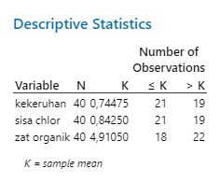
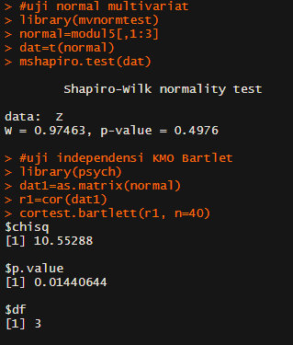
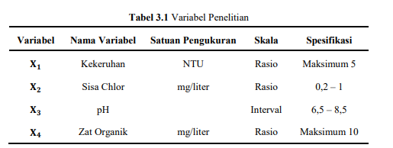
kekeruhan | sisa_chlor | zat_organik
0.62 | 0.87 | 4.86
0.9 | 0.95 | 6.8
0.78 | 1.23 | 5.19
0.6 | 0.9 | 2.03
0.72 | 0.98 | 2.79
0.82 | 0.91 | 5.19
0.53 | 0.81 | 5.01
0.72 | 0.68 | 5.01
0.86 | 0.7 | 5.6
0.8 | 0.9 | 3.1
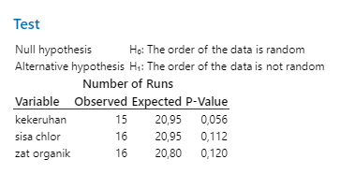
0.98 | 0.71 | 4.08
0.84 | 0.92 | 5.66
0.69 | 0.92 | 7.85
0.68 | 0.79 | 1.9
0.98 | 0.82 | 2.4
0.81 | 0.85 | 1.89
0.87 | 1.14 | 4.36
0.85 | 1.07 | 3.82
0.78 | 1.04 | 1.44
0.68 | 0.75 | 4.36
0.61 | 0.69 | 5.28
Data telah bersifat acak, dependen dan berdistribusi multivariat normal
0.93 | 0.93 | 5.28
0.87 | 1.13 | 3.6
0.94 | 0.88 | 7.39
0.8 | 0.73 | 4.37
0.55 | 0.82 | 5.43
0.58 | 0.98 | 8.31
0.48 | 0.73 | 7.92
0.72 | 0.74 | 5.44
0.68 | 0.76 | 6.68
0.9 | 0.99 | 4.11
0.75 | 0.49 | 4.26
0.6 | 0.61 | 5.33
0.59 | 0.69 | 6.24
0.98 | 1.08 | 4.72
0.71 | 0.76 | 4.11
0.58 | 0.67 | 6.55
0.6 | 0.59 | 5.33
0.7 | 0.76 | 5.64
0.71 | 0.73 | 7.09

